LAN
Ing. Computación
Redes - Laboratorio 02

Estudiantes: | -
 | -
 | -

Diseñe la subred y cree la Tabla de direcciones para el siguiente diagrama
WAN: 200.10.20.0/24 |  | La más cara de 24 son 255 disponibles menos broadcast
LAN: 172.168.10.0/24 |  | del IP 1 al 254, y 255 es broadcast
 |  | Un IP para cada conexion segun teor[ia del profesor
 |  | A cada router un IP WAN
 |  | Un IP para cada enlace ya que se usa serial
 |  | el seria es como cables aparte, por eso tengo un ip a cada conexion, tengo un enlace punto a punto
 |  | hay q otorgar un ip publico al dns
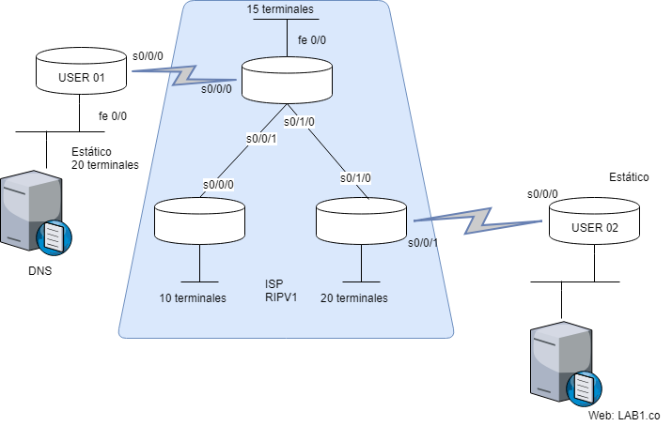

 |  |  |  |  |  |  |  |  |  |  | Usuario 1: DNS
 |  |  |  |  |  |  |  |  |  |  | Usuario 2: Fuente
 |  |  |  |  |  |  |  |  |  |  | 3 LANes en ISP

 |  |  |  |  |  |  |  |  |  |  | Tabla
 |  |  |  |  |  |  |  |  |  |  | Todas Subredes
 |  |  |  |  |  |  |  |  |  |  | Todas IP
 |  |  |  |  |  |  |  |  |  |  | Impresa en Excel

 |  | Red | #Host | #Total direcciones | 2^n | Mascara | CIDR | Subredes | Broadcast | Rango útil | Fe0/0 |  |  |  |  |  |  |  |  |  | 128 | 64 | 32 | 16 | 8 | 4 | 2 | 1
 |  |  |  |  |  |  |  |  |  |  |  |  |  |  |  |  |  |  |  | 255 | 1 | 1 | 1 | 1 | 1 | 1 | 1 | 1
 | WAN |  | 20 | 23 | 5 | 255.255.255.0 | 24 | 172.168.10.0 | 172.168.10.31 | .1 - .30 | 172.168.10.1
 | LAN |  | 20 | 22 | 5 | 255.255.255.0 | 24 | 200.10.20.0 | 200.10.20.31 | .1 - .30 | 200.10.20.1 |  |  |  |  |  |  |  |  | 255 | 1 | 1 | 1 | 1 | 1 | 1 | 1 | 1
 |  |  | 15 | 17 | 5 | 255.255.255.0 | 24 | 200.10.20.32 | 200.10.20.63 | .33 - .62 | 200.10.2033
 |  |  | 10 | 12 | 4 | 255.255.255.0 | 24 | 200.10.20.64 | 200.10.20.79 | .65 - .78 | 200.10.20.65 |  |  |  |  |  |  |  |  | 255 | 1 | 1 | 1 | 1 | 1 | 1 | 1 | 1
 | WAN |  | 1 | 4 | 2 | 255.255.255.0 | 24 | 172.168.10.32 | 172.168.10.35 | .33 - .34 | 172.168.10.33
 |  |  |  |  |  |  |  |  |  |  |  |  |  |  |  |  |  |  |  | 240 | 1 | 1 | 1 | 1 | 0 | 0 | 0 | 0
 |  |  |  | M[ascara de 24 |  | 255.255.255.0

 | Diseño VLSM
 |  | Red | #Host | #Total direcciones | 2^n | Mascara | CIDR | Subredes | Broadcast | Rango útil | Fe0/0 | s 0/0/0 User 1 | s0/0/0 20T | s0/0/1 20T | S0/0/0 15T | s0/0/1 15T | s0/1/0 15T | s0/0/0 10T | s0/0/0 User 2

 | LAN | 1 | 20 | 23 | 5 | 255,255,255,224 | 27 | 172.168.10.0 | 172.168.10.31 | .1 - .30 | 172.168.10.1
 |  | 2 | 20 | 23 | 5 | 255,255,255,224 | 27 | 172.168.10.32 | 172.168.10.63 | .33 - .62 | 172.168.10.33
 |  | 3 | 15 | 18 | 5 | 255,255,255,224 | 27 | 172.168.10.64 | 172.168.10.95 | .65 - .94 | 172.168.10.65
 |  | 4 | 10 | 13 | 4 | 255,255,255,240 | 28 | 172.168.10.96 | 172.168.10.111 | .97 - .110 | 172.168.10.97
 |  | 5 | 2 | 5 | 3 | 255,255,255,248 | 29 | 172.168.10.112 | 172.168.10.119 | .113 - .118 | 172.168.10.113
 | WAN | 6 | 2 | 4 | 2 | 255,255,255,252 | 30 | 200.10.20.0 | 200.10.20.3 | .1 - .2 | N/A | 200.10.20.1 |  |  | 200.10.20.2
 |  | 7 | 2 | 4 | 2 | 255,255,255,252 | 30 | 200.10.20.4 | 200.10.20.7 | .5 - .6 | N/A |  | 200.10.20.5 |  |  |  | 200.10.20.6
 |  | 8 | 2 | 4 | 2 | 255,255,255,252 | 30 | 200.10.20.8 | 200.10.20.11 | .9 - .10 | N/A |  |  |  |  | 200.10.20.9 |  | 200.10.20.10
 |  | 9 | 2 | 3 | 2 | 255,255,255,252 | 30 | 200.10.20.12 | 200.10.20.15 | .13 - .14 | N/A |  |  | 200.10.20.13 |  |  |  |  | 200.10.20.14

